报价单
YS家具报价
位置 | 产品图片 | 产品面料颜色色卡代号 | 产品尺寸 | 数量 (张) | 出厂价单张 (RMB) | 总金额 (RMB)
客厅
玄关换鞋凳 | 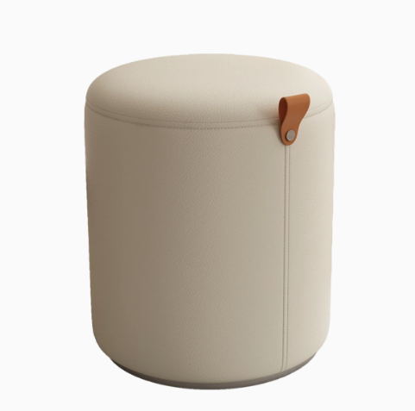 | 超纤皮 | 340*420*340 | 1 | ¥200 | ¥200
客厅沙发 | 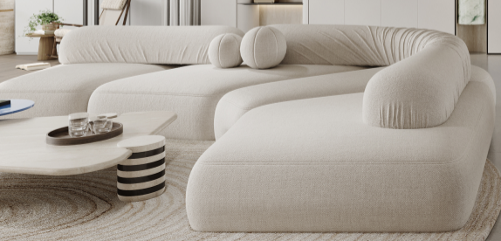 | 高定布艺 单独开模定制 四个模块+2个可移动定型棉靠背 | 3400*2300 定制尺寸 | 1 | ¥29,800 | ¥29,800 | 也可以做岩石三个块一条毛毛虫，原版复刻 价格26800 做高定岩石24500
客厅单椅 | 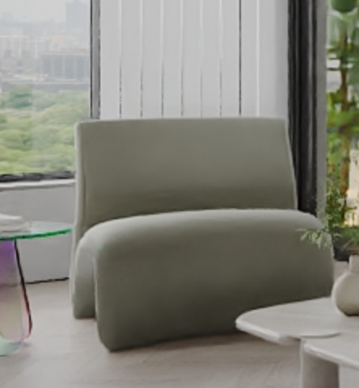 | 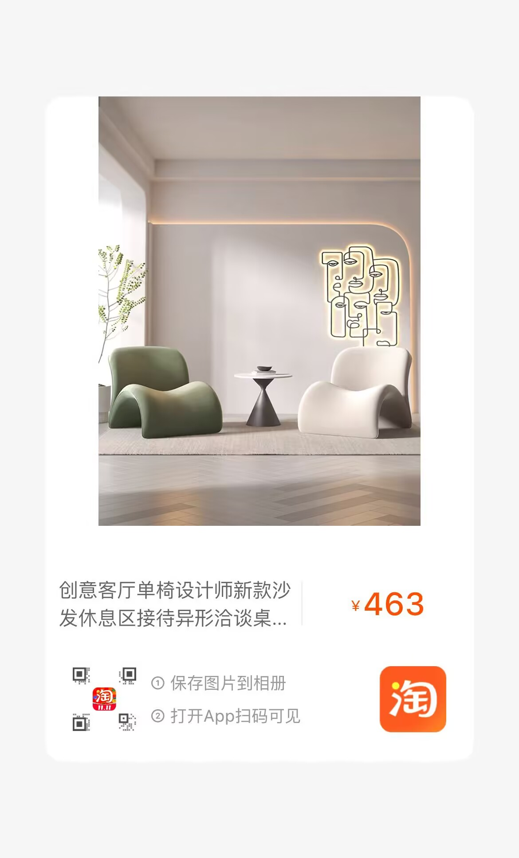 | 64*100*78 | 1 | ¥1,128 | ¥1,128
客厅边几 | 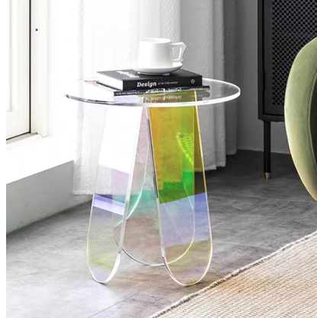 | 亚克力 | 500*450 | 1 | ¥1,250 | ¥1,250
客厅茶几 | 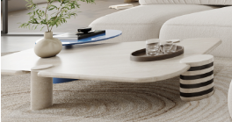 | 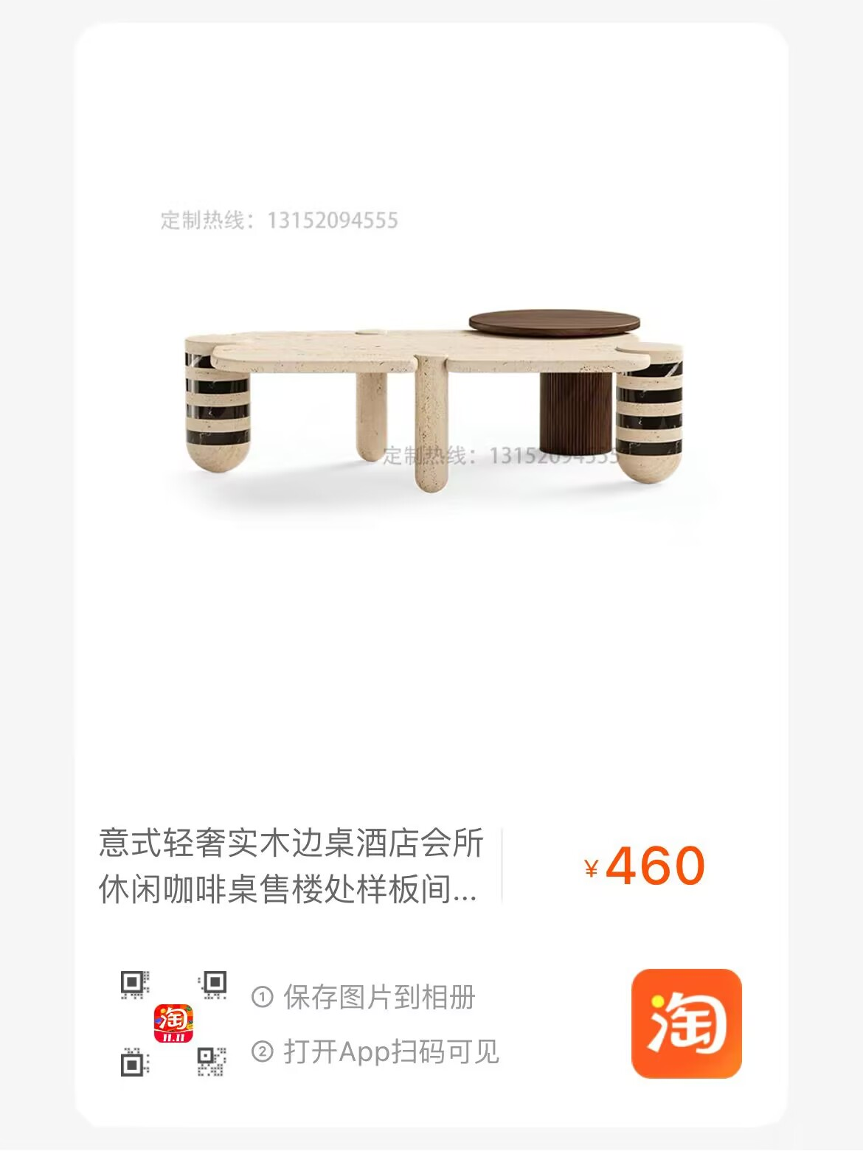 | 850*1100 （预估） | 1 | ¥4,248 | ¥4,248
餐厅
桌子 | 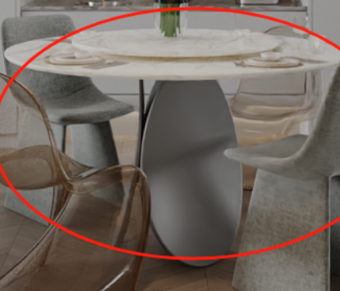 | 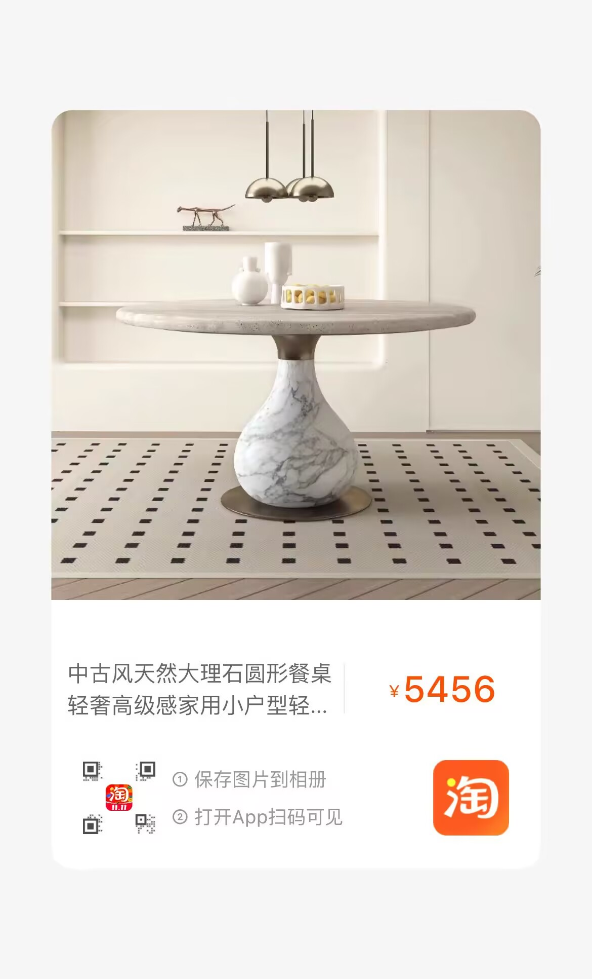 不锈钢枪灰色+天然大理石 （定制不锈钢桌腿） |  | 1 | ¥6,730 | ¥6,730
椅子 |  | PE | 480*550*850 | 2 | ¥800 | ¥1,600
 | 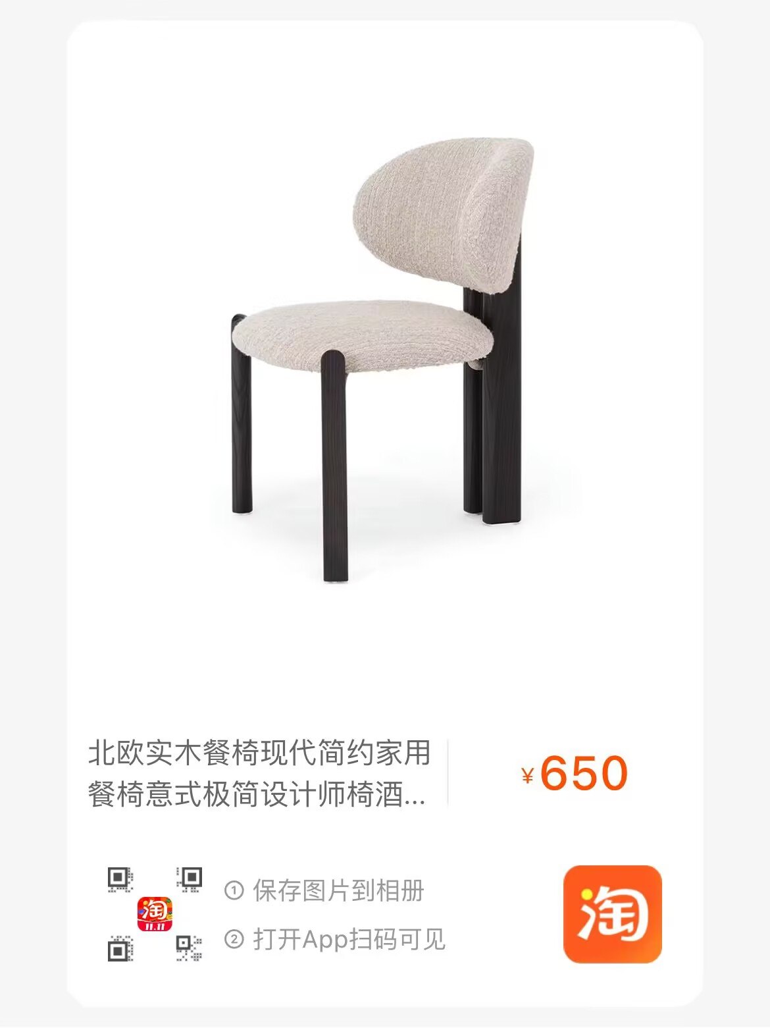 |  |  | 2 | ¥650 | ¥1,300
2 | 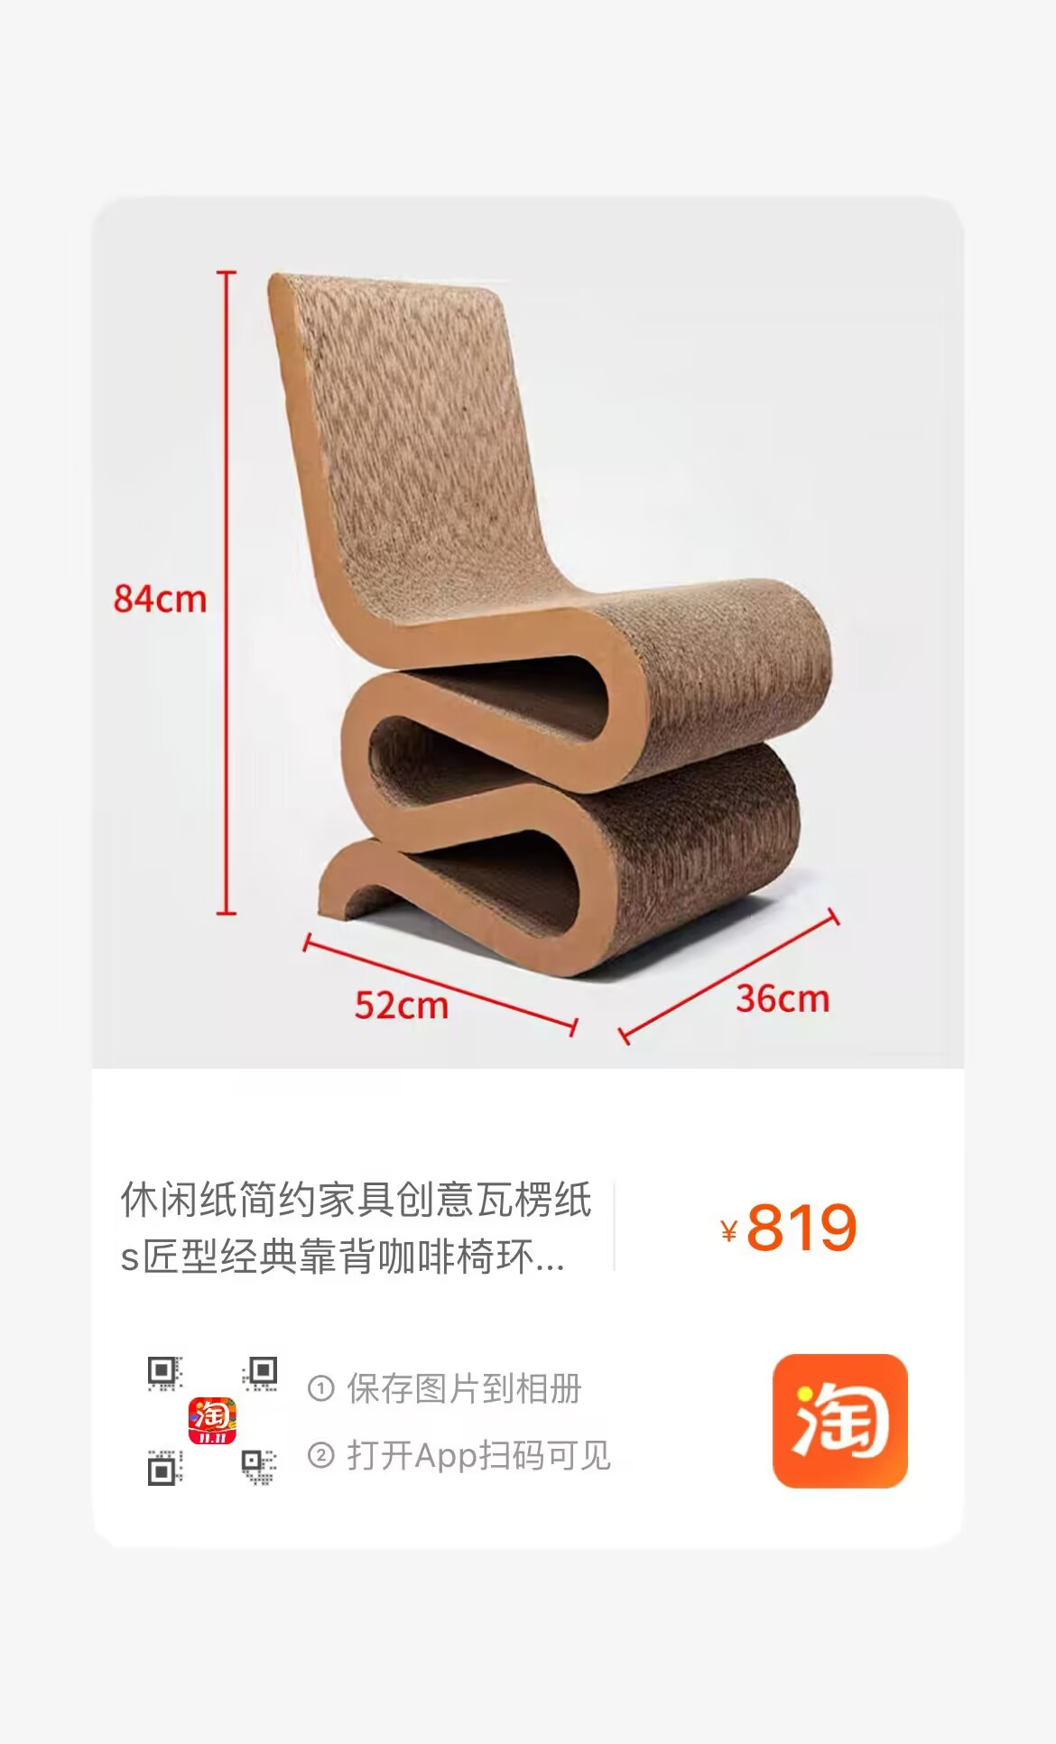 |  |  | 2 | ¥819 | ¥1,638
吧椅 | 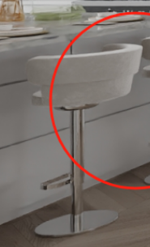 | 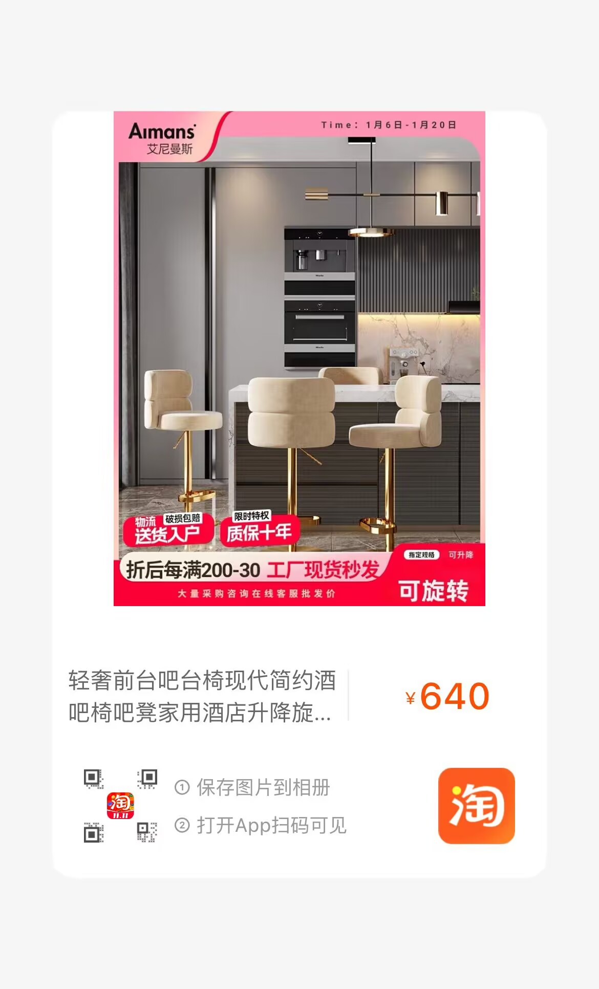 布艺＋不锈钢 | 标准 | 2 | ¥640 | ¥1,280
椅子 | 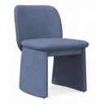 | 布艺 | 550*630*800 | 2 | ¥1,490 | ¥2,980
露台区
休闲椅 | 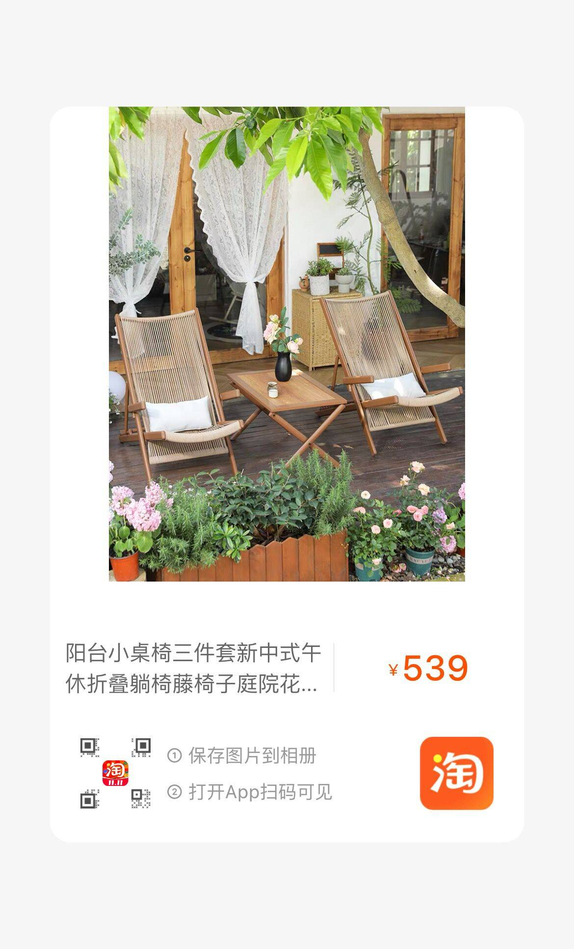 | 两个单椅+圆几 |  | 1 | ¥1,060 | ¥1,060
主卧
床 | 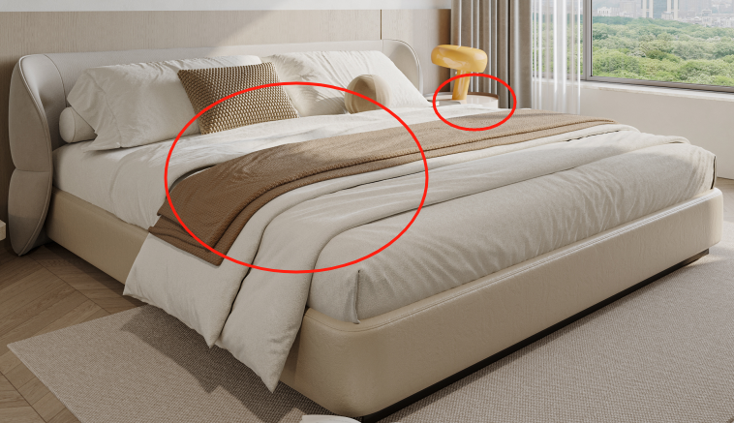 | 高定布艺+全松木框架 +高密度海绵+ 松木排骨架+环保脚 | 2400*2400*920 | 1 | ¥8,560 | ¥8,560
床头柜 | 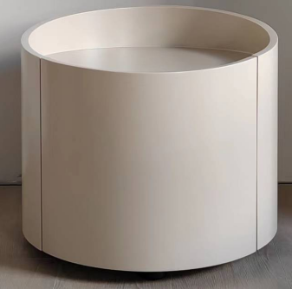 | 实木夹板弯板+实木底座+中纤板+烤漆 | 450*380*485 | 1 | ¥1,650 | ¥1,650
斗柜+桌子 | 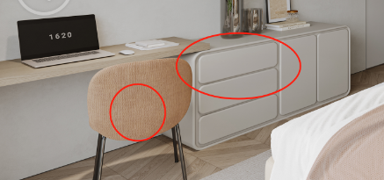 | 多层实木+烤漆 （按图定制） | 边柜：1800*450*700 书桌：1400*450*750 | 1 | ¥9,800 | ¥9,800
化妆椅 | 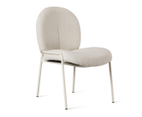 | 五金框架+布艺 | 570*630*860 | 1 | ¥1,375 | ¥1,375
次卧1
床 | 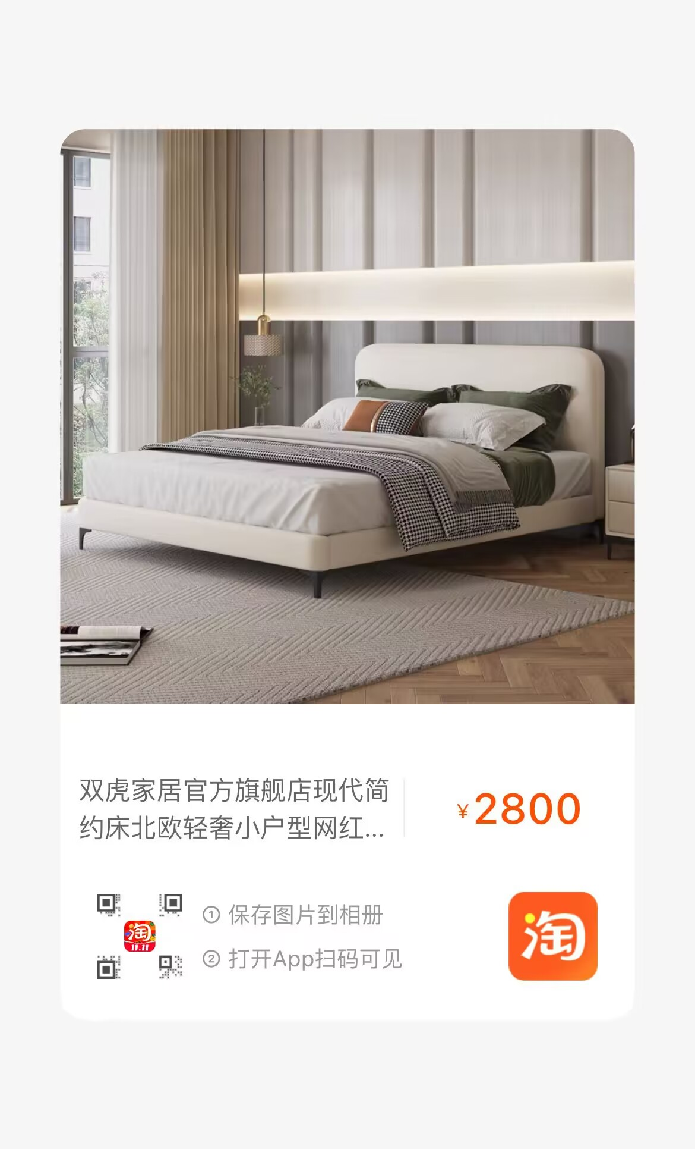 |  | 床垫：1500*2000 | 1 | ¥2,518 | ¥2,518 | 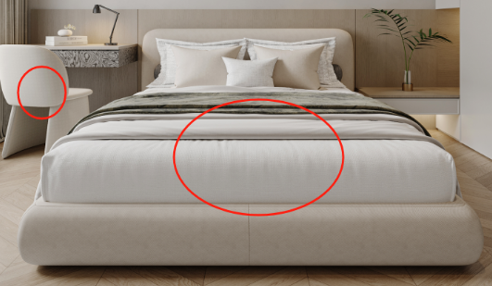
椅子 |  |  | 550*630*800 | 1 | ¥1,490 | ¥1,490
书房
书椅 | 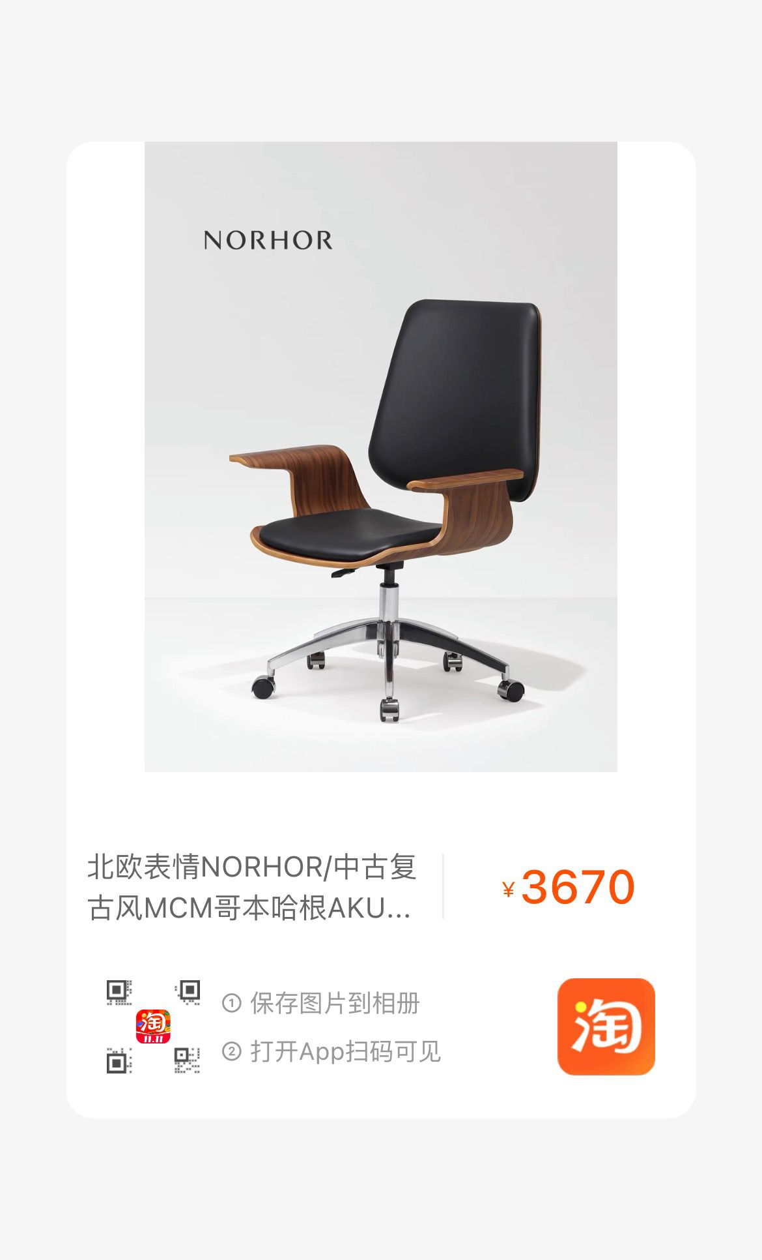 | 布艺 | 60*59*75 | 1 | ¥3,189 | ¥3,189 | 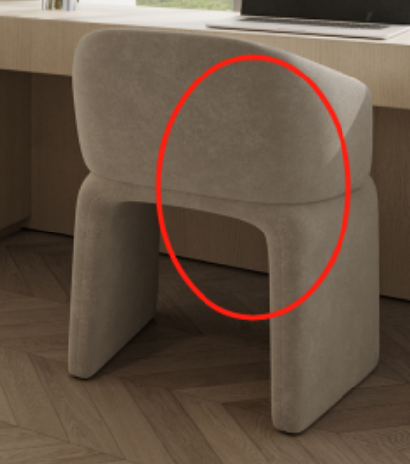
 |  |  |  |  |  | 81796

